Zadanie 1 (Platyna)
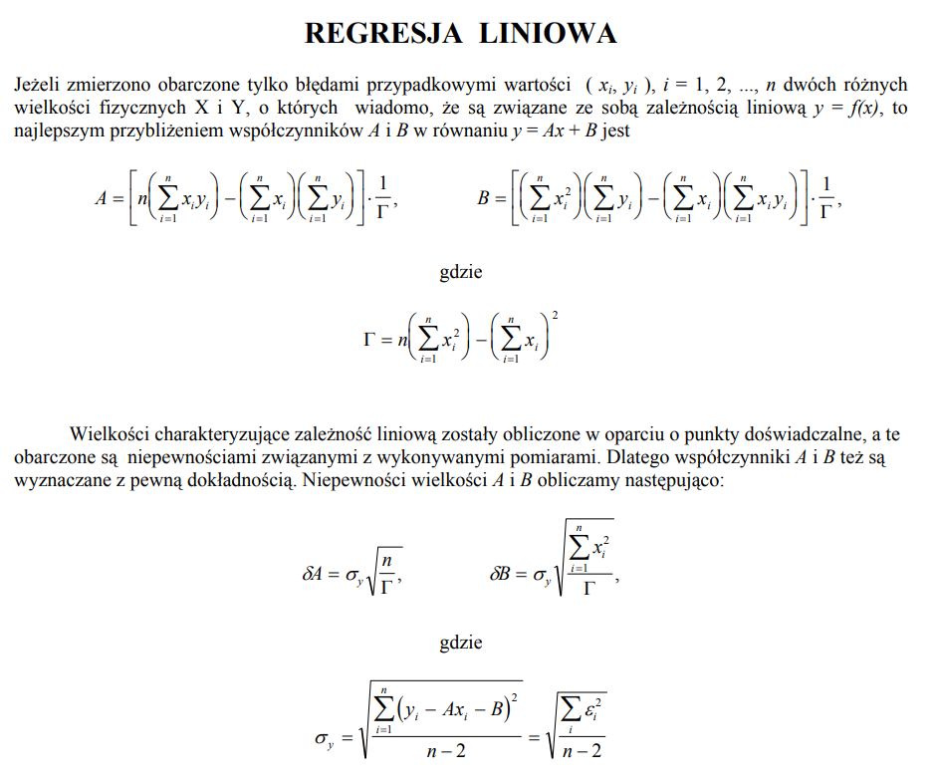
t | xi | R | yi | xi·yi | xi2 | yi2
[°C] |  | [Ω]
25 | 0 | 109.4 | 109.4 | 0 | 0 | 0.29250069444
30 | 5 | 110.1 | 110.1 | 550.5 | 25 | 0.32680277778
35 | 10 | 112 | 112 | 1120 | 100 | 0.23441736111
40 | 15 | 114.7 | 114.7 | 1720.5 | 225 | 0.16267777778
45 | 20 | 116 | 116 | 2320 | 400 | 0.011917361111
50 | 25 | 118.1 | 118.1 | 2952.5 | 625 | 0.031802777778
55 | 30 | 119.5 | 119.5 | 3585 | 900 | 0.054834027778
60 | 35 | 121.8 | 121.8 | 4263 | 1225 | 0.064177777778
65 | 40 | 123.1 | 123.1 | 4924 | 1600 | 0.067167361111
70 | 45 | 124.9 | 124.9 | 5620.5 | 2025 | 0.073802777778
75 | 50 | 127.6 | 127.6 | 6380 | 2500 | 0.37925069444
80 | 55 | 129.4 | 129.4 | 7117 | 3025 | 0.36401111111
85 | 60 | 130.6 | 130.6 | 7836 | 3600 | 8.4027777778E-05
90 | 65 | 131.9 | 131.9 | 8573.5 | 4225 | 0.27213611111
95 | 70 | 134.1 | 134.1 | 9387 | 4900 | 0.018000694444
Sumy | 525 | n | 1823.2 | 66349.5 | 25375 | 2.3535833333
Gamma |  | 15
105000 |  |  |  | R=Ro*(1+alfa*DT) |  |  | uB(Ro) | 0.1
sigma_Y |  |  |  | R=Ro+R0*alfa*DT |  |  | uB(DT) | 1
0.4255 |  |  |  | R=b+a*DT
 |  |  |  | b=Ro
a = | 0.3625 |  |  | a=alfa*Ro |  |  | 0.3625 | 108.85916667 | a | b
b = | 108.86 |  |  | alfa=a/b |  |  | 0.0050856221953 | 0.20917100823 | u(a) | U(b)
Sa = | 0.0051 | 1.4 | Typ A |  |  |  | 0.99744785281 | 0.42549368009 | r2 | sigma_y
Sb = | 0.209 | 0.19 | Typ A |  |  |  | 5080.7500974 | 13
 |  |  |  |  |  |  | 919.84375 | 2.3535833333
R0 = | 108.86 | [Ω]
u(R0) = | 0.23 | [Ω]
α = | 0.003330 | [K-1] | dla 25stC |  | alfa=a/b
u(α) = | 0.000047 | [K-1]
αteoretyczne | 0.0039 | [K-1] | 0 stC | 0.00057 | 0.0000943

